Sheet1
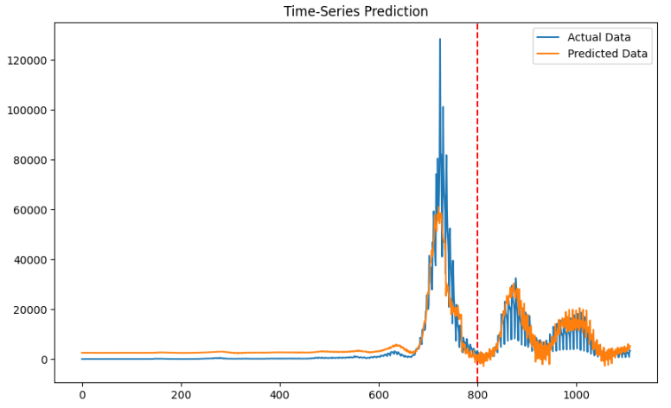
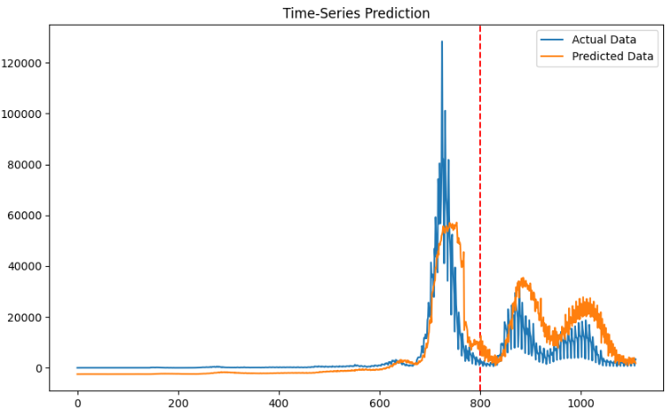
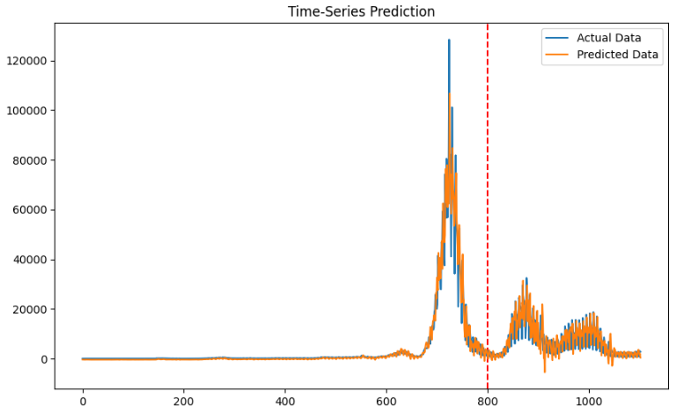
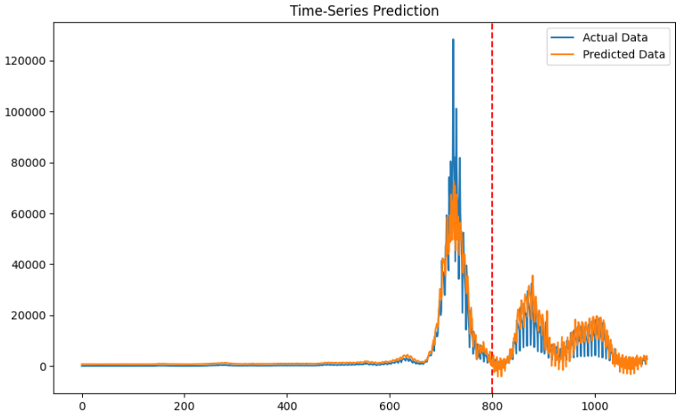
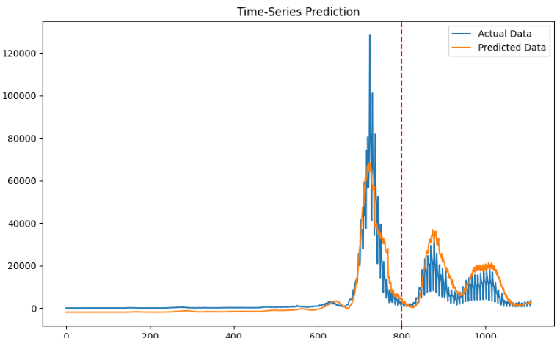
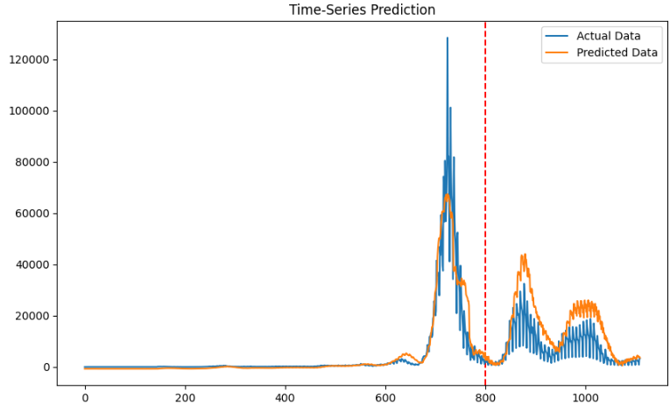
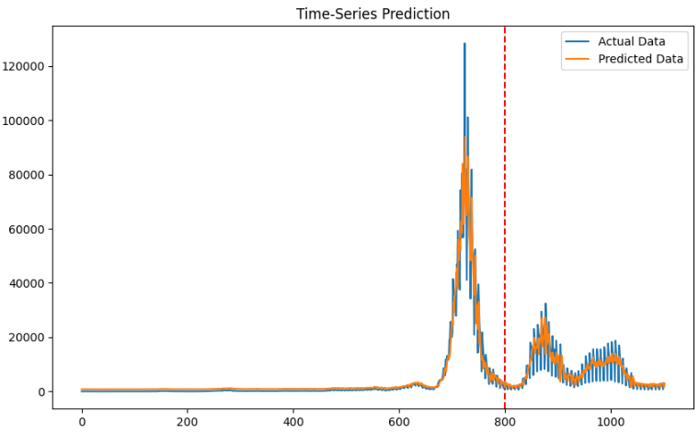
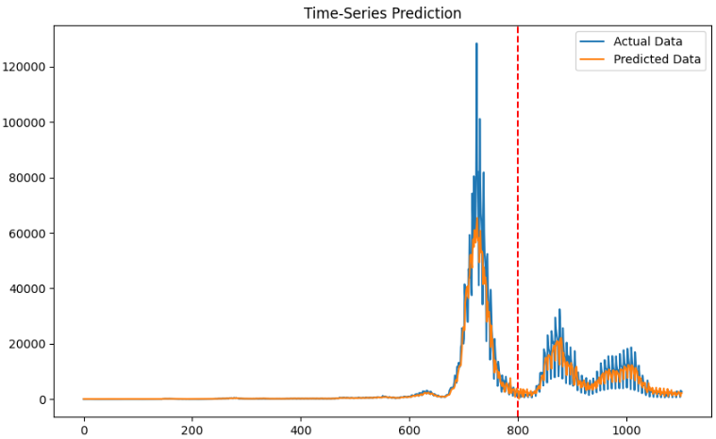
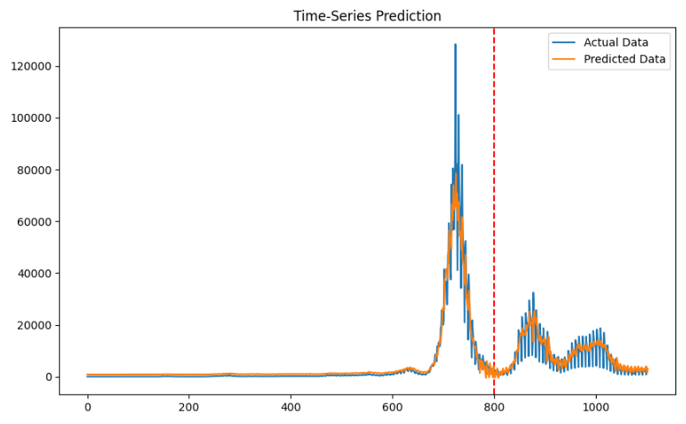
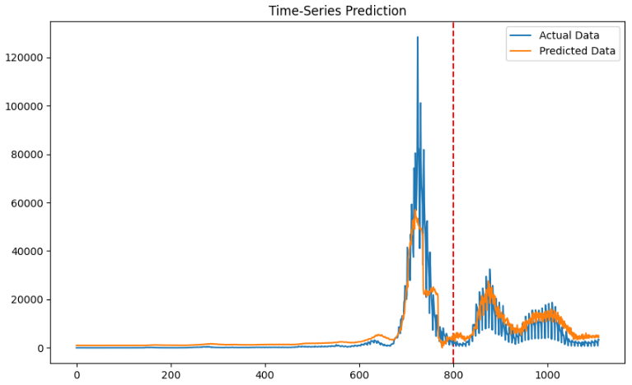
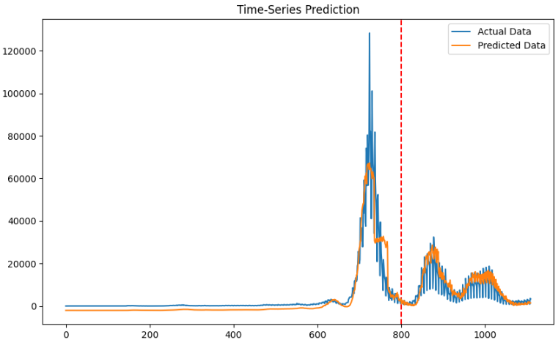
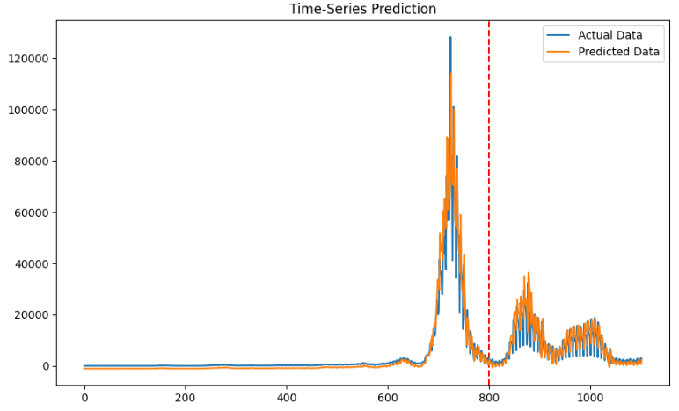
확진자 예측 | 모델 | MAE |  |  |  |  |  | RMSE |  |  |  |  |  | MAPE |  |  |  |  |  | Loss
 |  | 기존 | loss | loss(제곱) | 양방향 | loss | loss(제곱) | 기존 | loss | loss(제곱) | 양방향 | loss | loss(제곱) | 기존 | loss | loss(제곱) | 양방향 | loss | loss(제곱) | 기존 | loss | loss(제곱) | 양방향 | loss | loss(제곱)
Many-to-One | RNN | 3371 |  |  | 5115 |  |  | 5686 |  |  | 8512 |  |  | 118 |  |  | 113 |  |  | 0.0037 |  |  | 0.0050
 | LSTM | 3482 |  |  | 3291 |  |  | 6027 |  |  | 6721 |  |  | 225 |  |  | 111 |  |  | 0.0033 |  |  | 0.0030
 | GRU | 2830 |  |  | 2985 |  |  | 5810 |  |  | 5267 |  |  | 95 |  |  | 143 |  |  | 0.0038 |  |  | 0.0029
Many-to-Many | RNN | 0.01 | 0.02 | 0.02 | 0.02 | 0.01 | 0.03 | 0.03 | 0.06 | 0.04 | 0.03 | 0.04 | 0.05 | 259 | 66 | 220 | 83 | 80 | 69 | 0.0012 | 0.0163 | 0.0054 | 0.0019 | 0.0135 | 0.0039
 | LSTM | 0.01 | 0.02 | 0.01 | 0.02 | 0.02 | 0.01 | 0.03 | 0.04 | 0.04 | 0.04 | 0.04 | 0.04 | 58 | 64 | 79 | 64 | 64 | 81 | 0.0011 | 0.0118 | 0.0024 | 0.0010 | 0.0157 | 0.0033
 | GRU | 0.01 | 0.01 | 0.01 | 0.01 | 0.01 | 0.01 | 0.03 | 0.04 | 0.04 | 0.03 | 0.04 | 0.04 | 324 | 61 | 91 | 171 | 157 | 157 | 0.0012 | 0.0140 | 0.0038 | 0.0018 | 0.0121 | 0.0012
Transformer

SIR 계수 예측 | 모델 | MAE |  |  |  |  |  | RMSE |  |  |  |  |  | MAPE |  |  |  |  |  | Loss
 |  | 기존 | loss | loss(제곱) | 양방향 | loss | loss(제곱) | 기존 | loss | loss(제곱) | 양방향 | loss | loss(제곱) | 기존 | loss | loss(제곱) | 양방향 | loss | loss(제곱) | 기존 | loss | loss(제곱) | 양방향 | loss | loss(제곱)
Many-to-One | RNN
 | LSTM
 | GRU
Many-to-Many | RNN
 | LSTM
 | GRU
Transformer

